画面レイアウト
画面設計書 |  | 画面ID | WMTP132 | 作成者 | JAST 冨井 |  |  |  | 更新者
 |  | 画面名 | Pay情報 | 作成日 | 2021-03-22 |  |  |  | 更新日

画面レイアウト

 |  |  |  |  |  | 画面概要
 | PC |  |  |  |  |  | Pay情報を表示する。
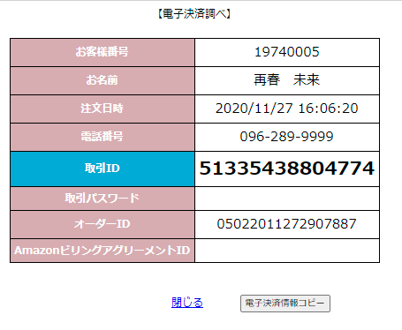
1

2
3
 |  |  |  |  |  | アクション
 |  |  |  |  |  |  | 初期表示
 |  |  |  |  |  |  |  | Pay情報を表示する。
4
5
 |  |  |  |  |  |  | 9．閉じるリンク
 |  |  |  |  |  |  |  | 画面を閉じる。

6
 |  |  |  |  |  |  | 10．電子決済情報コピーボタン
 |  |  |  |  |  |  |  | Pay情報をクリップボードにコピーする。
7

8

9
10
 |  |  |  |  |  | 表示順
 |  |  |  |  |  |  | なし

 |  |  |  |  |  | 権限
 |  |  |  |  |  |  | 閲覧
 |  |  |  |  |  |  |  | 初期表示、閉じるリンク、電子決済情報コピーボタン

